상품제안서
스릭슨 Z-STAR XV 1구 정품세트 | 상품코드: S27567

 |  |  |  |  |  |  | 02-713-8555 | www.synergygift.co.kr
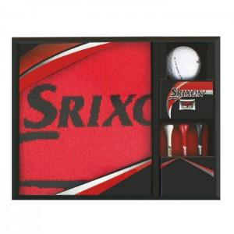

【상세/제작정보】

【인쇄/포장옵션】 | 풀칼라 / 포장지포장

【공급단가】 | 수량 | 100~ | 300~ | 500~ | 1,000~ | 3,000~
*VAT별도 | 단가 | 7,370원 | 7,090원 | 6,820원 | 6,550원 | 6,380원

【상품 URL】 | https://www.synergygift.co.kr:443/src/goods_detail.php?gdno=27567

